Sheet1
基本ルール_ver2.00

 | 基本ルールイメージ

 |  | 火の移り方イメージ

 |  |  | 順番 | 1 | 2 | 3 |  | 4 | 5
 |  |  | 概要 | カメラの角度によってはつながってなく見えるブロック配置 | カメラの角度を変えるとつながっている（面と面がつながっている）ように見える。だまし絵要素。 | 燃えているブロックとつながっている（面と面がつながっている）ように 見えると燃え移る。 （２秒※要調整）。 |  | 燃え移ったあとカメラを変えてもブロックは燃え移ったまま。

 |  |  | イメージ | 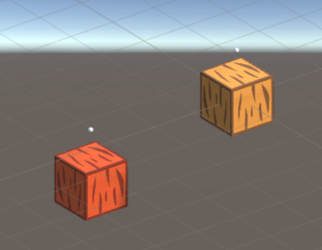 | 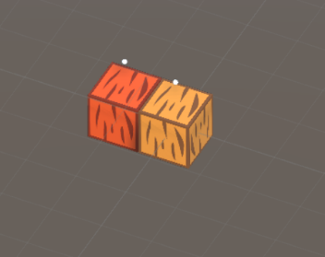 | 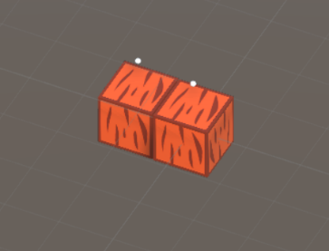 |  | 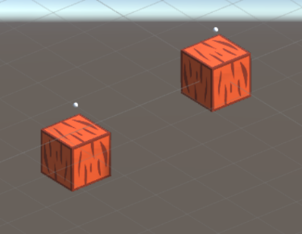

 |  | 見た目的な移る移らないのイメージ

 |  |  | 隣り合うブロックが一つの場合

 |  |  | イメージ

 |  |  | 概要 | 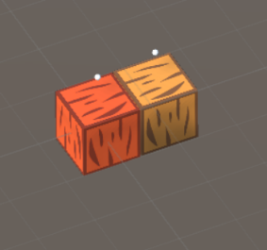 | 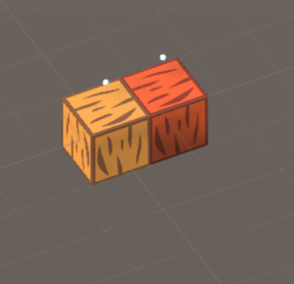 |  |  | 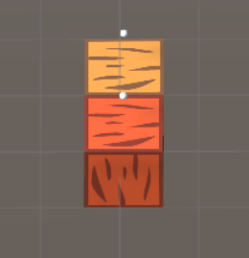 | 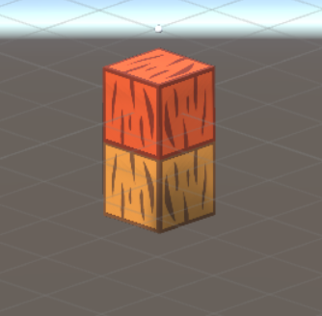 | 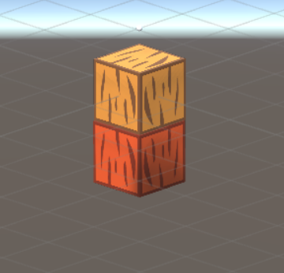

 |  |  | 隣り合うブロックが２つ以上の場合 ※一例のため他のパターンも有り

 |  |  | イメージ

 |  |  | 概要 | 全て一手で同時(２秒※要調整)に燃え移る。

 |  |  |  |  |  |  |  |  | ｊ

 |  |  | 燃え移らないパターン

 |  |  | イメージ |  |  |  | 概要

 |  |  | 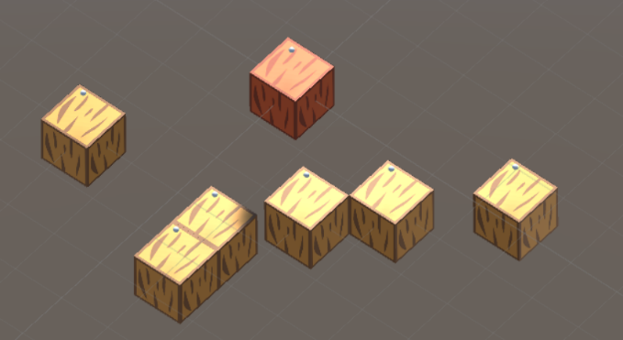 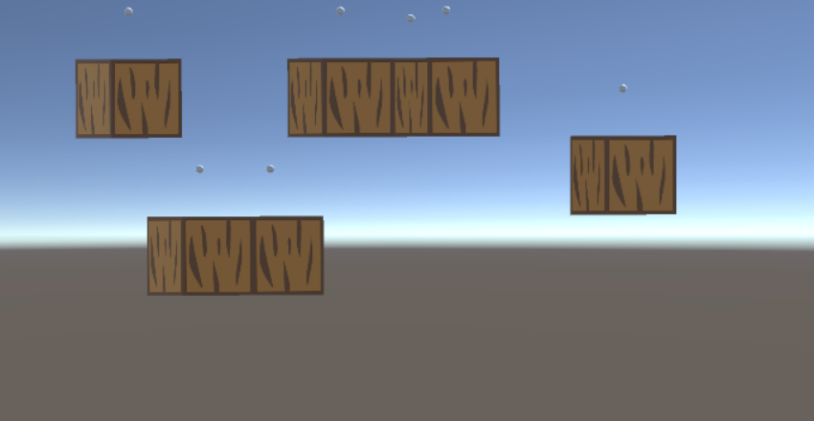 |  |  |  | カメラに燃えているブロックが映っていないので燃え移らない

 |  |  | 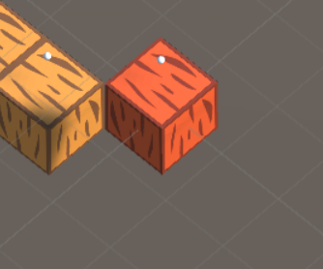 |  |  |  | 斜めにつながっている（角と角）場合はどの様な場合でも燃え移らない

 |  |  | 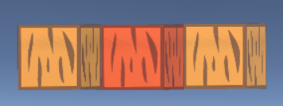 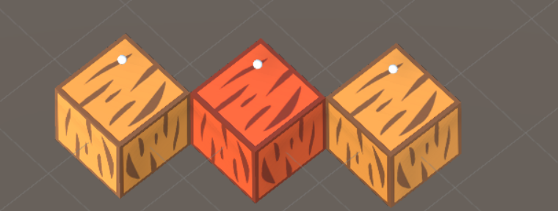 |  |  |  | つながっているように見えるが、影の具合で階段のような形に見えるので燃え移らない

こういうふうに錯覚で見えるため ※イメージのため実際の配置とは違う

